상품제안서
생분해 주방행주티슈 70매 | 상품코드: F05013

 |  |  |  |  |  |  | 02-412-0044 | www.easy1.co.kr
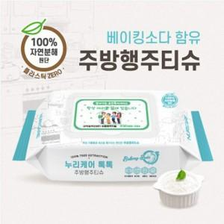

【상세/제작정보】

【인쇄/포장옵션】 | 스티커 / 포장불가능

【공급단가】 | 수량 | 300~ | 1,000~ | 2,000~ | 3,000~ | 5,000~
*VAT별도 | 단가 | 2,450원 | 2,360원 | 2,270원 | 2,180원 | 2,100원

【상품 URL】 | https://dev.easy1.co.kr:443/src/goods_detail.php?gdno=5013

